Data 1
Tahun | Jumlah Penduduk | Laki-laki | Perempuan | Sex Rasio | Kepadatan Penduduk | Laju Pertumbuhan | Pertumbuhan Ekonomi | TK/RA | SD/MI | SMP/MTs | SMA/SMK/MA | PDRB | Tingkat Pengangguran | Column1 | Bukan Usia Kerja | Pengangguran Sukarela | Pengangguran Terbuka | Bekerja | Angkatan Kerja
2011 | 1512610 | 758174 | 754436 | 100 | 1091 | 0.63 | 6.03 | 949 | 876 | 194 | 95 | 19354905 | 8.33 | 1,386.05
2012 | 1521895 | 763091 | 758804 | 101 | 1098 | 0.61 | 6.11 | 955 | 874 | 189 | 96 | 20538323 | 4.08 | 1,386.05
2013 | 1530504 | 766696 | 763808 | 100 | 1104 | 0.56 | 5.82 | 958 | 885 | 193 | 102 | 21733458 | 4.65 | 1,386.05
2014 | 1538929 | 772006 | 766923 | 101 | 1110 | 0.55 | 5.32 | 966 | 884 | 187 | 106 | 22889972 | 4.91 | 1,386.05
2015 | 1546883 | 776212 | 770671 | 101 | 1116 | 0.52 | 4.88 | 968 | 887 | 187 | 112 | 24007724 | 5.02 | 1,386.05 | 378095 | 367894 | 40212 | 760682
2016 | 1554385 | 780097 | 774288 | 101 | 1121 | 0.48 | 5.02 | 972 | 898 | 197 | 113 | 25211901 | 4.55 | 1,386.05
2017 | 1561392 | 783589 | 777803 | 101 | 1127 | 0.45 | 4.90 | 969 | 907 | 198 | 112 | 26446174 | 3.18 | 1,386.05 | 345535 | 361861 | 27169 | 826827
2018 | 1568113 | 787023 | 781090 | 101 | 1131 | 0.43 | 5.08 | 986 | 912 | 197 | 129 | 27786420 | 4.15 | 1,386.05 | 390384 | 359344 | 34807 | 783578
2019 | 1574272 | 790210 | 784062 | 101 | 1136 | 0.39 | 5.07 | 997 | 930 | 207 | 129 | 29193722 | 3.58 | 1,386.05 | 345718 | 356397 | 32104 | 840053
2020 | 1635294 | 825867 | 809427 | 102 | 1180 | 0.87 | -2.41 | 997 | 928 | 203 | 129 | 28490953 | 5.24 | 1,386.05 | 364972 | 391711 | 46061 | 832550
2021 | 1644400 | 830315 | 814085 | 102 | 1186 | 0.74 | 3.06 | 1013 | 937 | 218 | 130 | 29361672 | 5.15 | 1,386.05 | 383726 | 392974 | 44706 | 822994
2022 | 1656020 | 836025 | 819995 | 102 | 1195 | 0.71 | 4.90 | 1022 | 942 | 215 | 130 | 30800705 | 6.83 | 1,386.05 | 393573 | 397241 | 59085 | 806121

 | 1,570,391 | 789,109 | 781,283 | 101 | 1,133 | 0.58 | 4.48 | 979 | 905 | 199 | 115 | 25,484,661 | 4.97
 | 1,656,020 | 836,025 | 819,995 | 102 | 1,195 | 0.87 | 6.11 | 1,022 | 942 | 218 | 130 | 30,800,705 | 8.33
 | 1,512,610 | 758,174 | 754,436 | 100 | 1,091 | 0.39 | -2.41 | 949 | 874 | 187 | 95 | 19,354,905 | 3.18
 | 1,557,889 | 781,843 | 776,046 | 101 | 1124 | 0.56 | 5.05 | 971 | 903 | 197 | 113 | 25,829,038 | 4.78
 | 46729.224319 | 25759.374559 | 20987.579693 | 0.59271141215 | 33.712349883 | 0.13551342697 | 2.2091017531 | 22.46602373 | 23.480488354 | 9.807522623 | 13.134718624 | 3621796.3895 | 1.3459824479

 |  |  |  |  |  |  |  |  |  |  |  |  |  |  |  | 12201 | 4703
 |  |  |  |  |  |  |  |  |  |  |  |  |  |  |  |  | 0.38546020818

Dashboard
Welcome to Dashboard Kabupaten Kediri Tahun 2011 - 2022
Laki-laki
9.469.305
Perempuan
9.375.392
Sex Ratio
1212

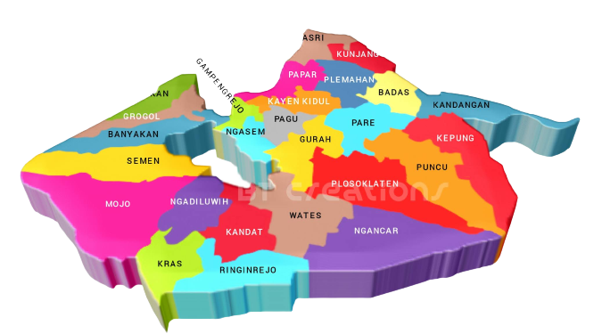

 | Sum of Jumlah Penduduk | Sum of Kepadatan Penduduk
2011 | 1512610 | 1091.3098373
2012 | 1521895 | 1098.0087298
2013 | 1530504 | 1104.2199055
2014 | 1538929 | 1110.2983298
2015 | 1546883 | 1116.0369395
2016 | 1554385 | 1121.4494427
2017 | 1561392 | 1127
2018 | 1568113 | 1131
2019 | 1574272 | 1136
2020 | 1635294 | 1180
2021 | 1644400 | 1186
2022 | 1656020 | 1195
 | Kepadatan Penduduk | Laju Pertumbuhan
2011 | 1,091 | 0.63
2012 | 1,098 | 0.61
2013 | 1,104 | 0.56
2014 | 1,110 | 0.55
2015 | 1,116 | 0.52
2016 | 1,121 | 0.48
2017 | 1,127 | 0.45
2018 | 1,131 | 0.43
2019 | 1,136 | 0.39
2020 | 1,180 | 0.87
2021 | 1,186 | 0.74
2022 | 1,195 | 0.71
2011 | 6.03
2012 | 6.11
2013 | 5.82
2014 | 5.32
2015 | 4.88
2016 | 5.02
2017 | 4.90
2018 | 5.08
2019 | 5.07
2020 | -2.41
2021 | 3.06
2022 | 4.90
 | Total
2011 | 19,354,905
2012 | 20,538,323
2013 | 21,733,458
2014 | 22,889,972
2015 | 24,007,724
2016 | 25,211,901
2017 | 26,446,174
2018 | 27,786,420
2019 | 29,193,722
2020 | 28,490,953
2021 | 29,361,672
2022 | 30,800,705
 | 59.67
 | 40.33
Peta Kab. Kediri
Jumlah Penduduk
Laju Pertumbuhan
6,94
Kepadatan Penduduk
13.596
orang/km²
%
Pertumbuhan Ekonomi
53,78
%
Produk Domestik Regional Bruto
Tingkat Pengangguran
Tahun
2011
1.386,05 km²

18.844.697

Penduduk
Rp305.815.929
TK/RA | 11,752
SD/MI | 10,860
SMP/MTs | 2,385
SMA/SMK/MA | 1,383
Sekolah

